Hoja 1
Nombre emisora | Frecuencia operación | Ancho de banda señal recibida | señal L+R (SI/NO) | Pilot (SI/NO) | Señal L-R (SI/NO) | señal RBDS (SI/NO) | Emisora registrada | Imagen de evidencia
EMISORA DE INTERES PUBLICO EN BUCARAMANGA | 100.7 MHz | 92 Khz | SI | SI | si | no | Interes Publico | 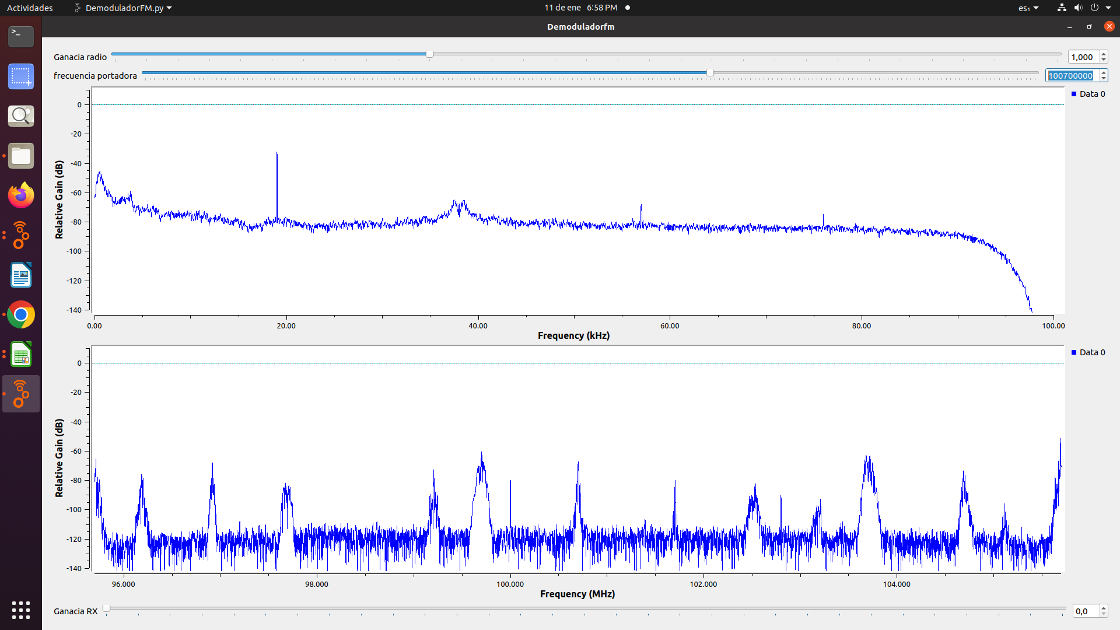
UTS Stereo | 101.7 MHz | 93.67KhZ | SI | SI | no | NO | Interes PUBLICO | 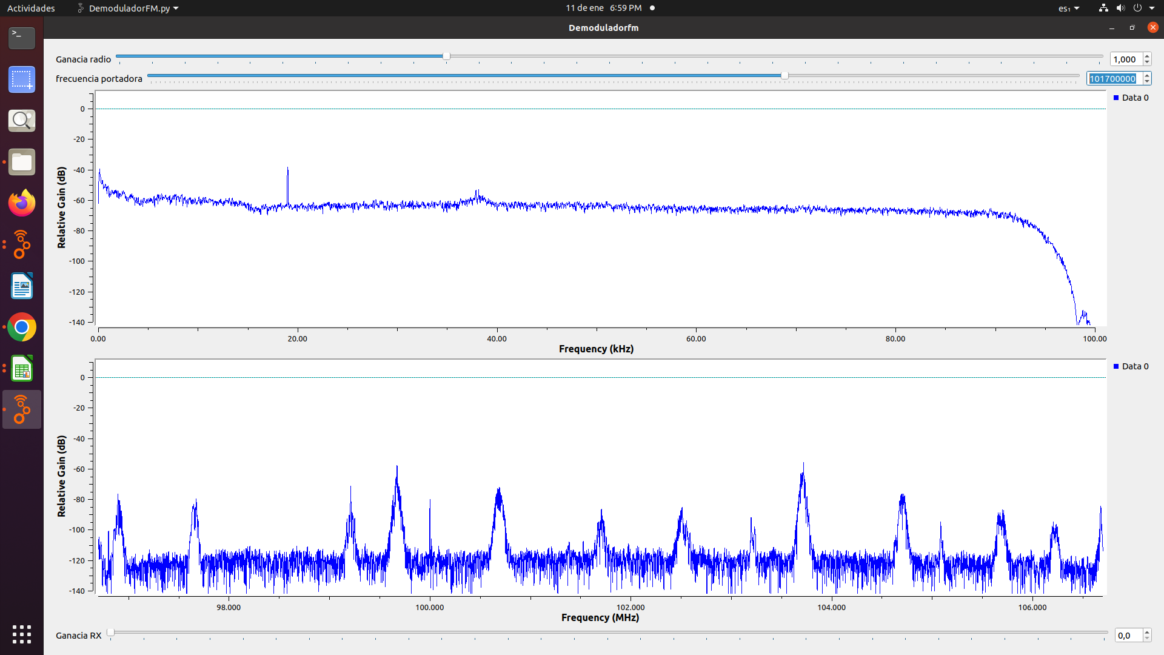
LA Mega | 102,5MHz | 94.27KH< | SI | SI | SI | si | COMERCIAL | 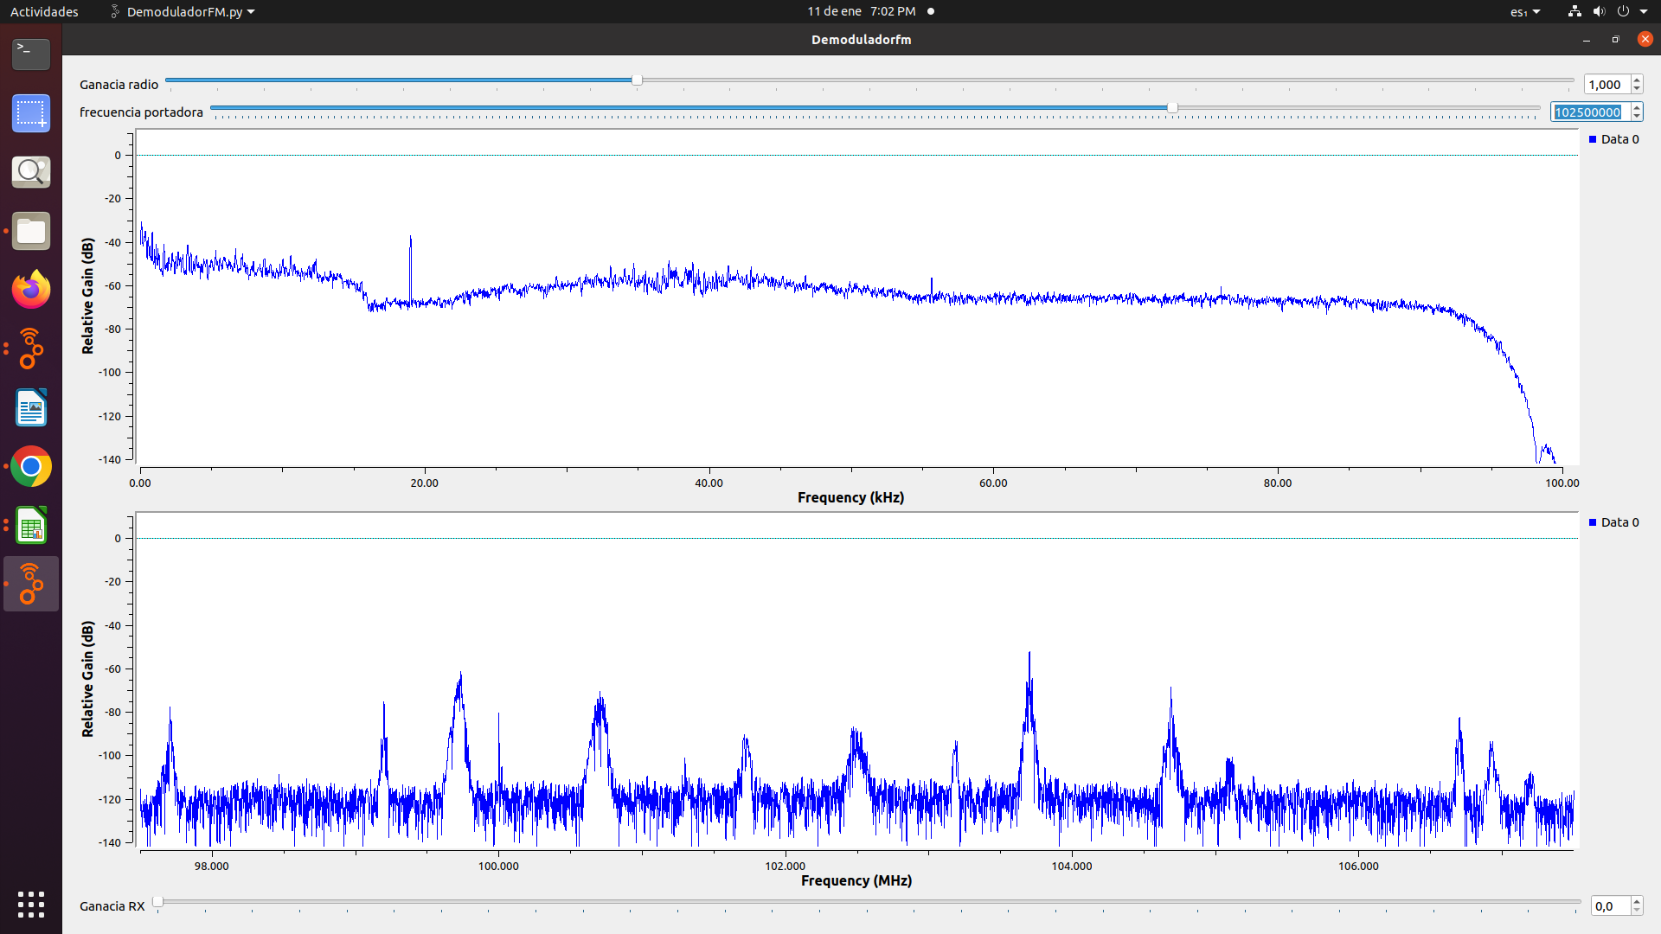
W Radio | 90,7MHz | 93.88KHz | si | si | no | si | COMERCIAL | 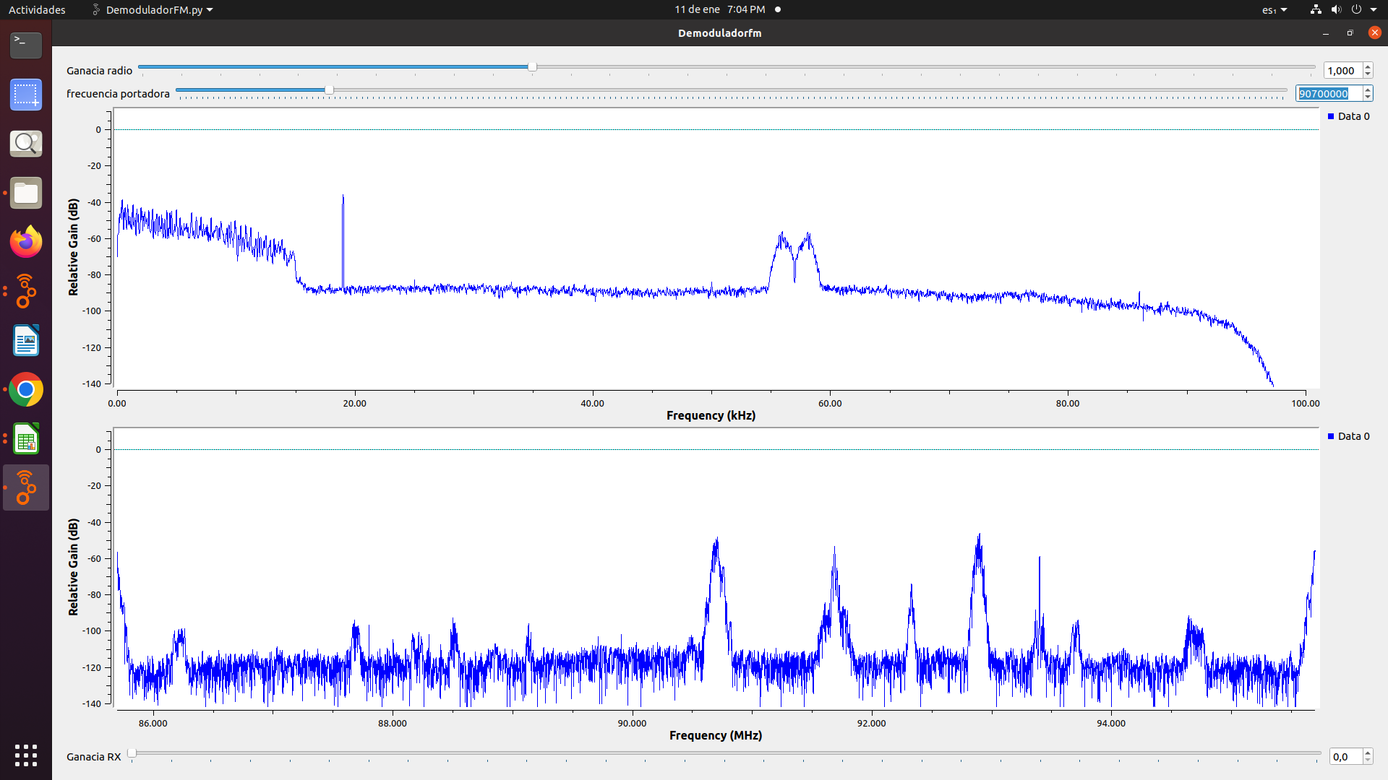
Colombia Estereo | 92.9MHz | 92.98 Khz | si | si | no | no | Interes Publico | 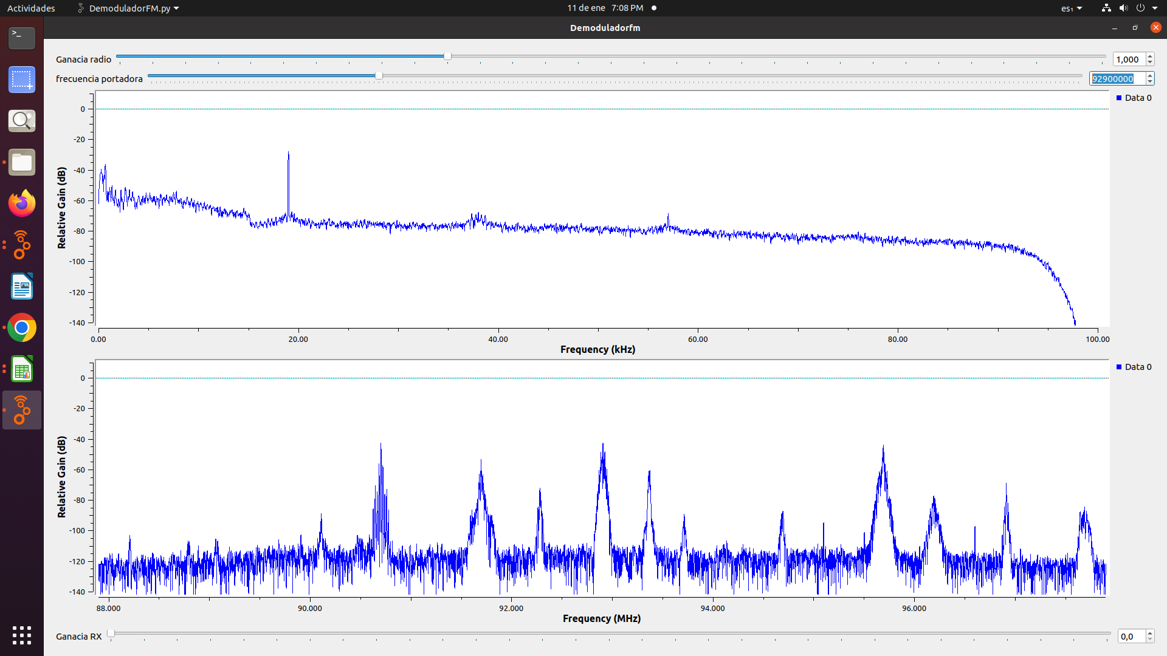
Emisora comunitaria la brùjula | 93.4MHz | 91.5 Khz | si | si | no | no | Comunitaria | 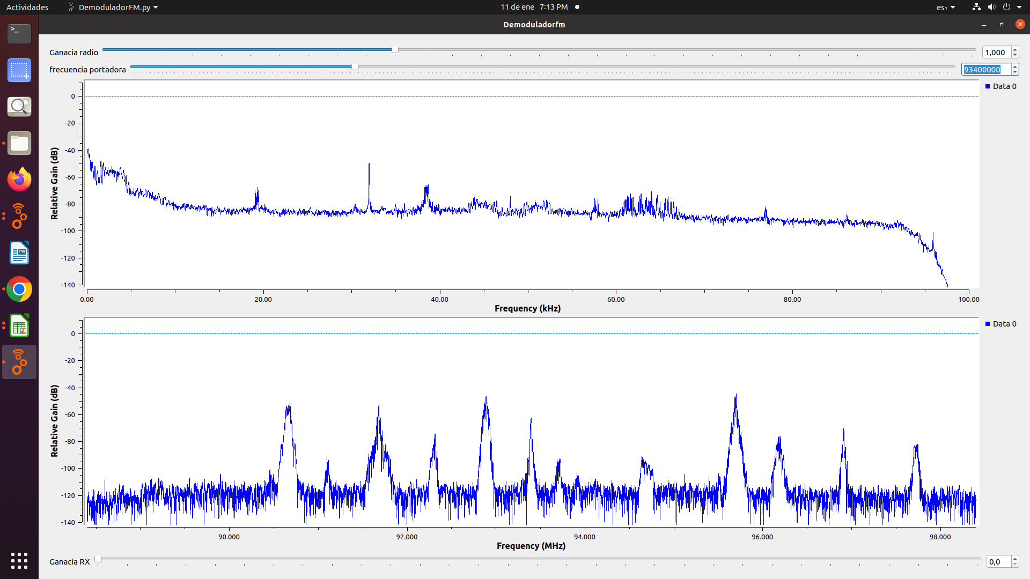
Tropicana | 95.7MHz | 93.48KHz | Si | si | si | si | Comercial | 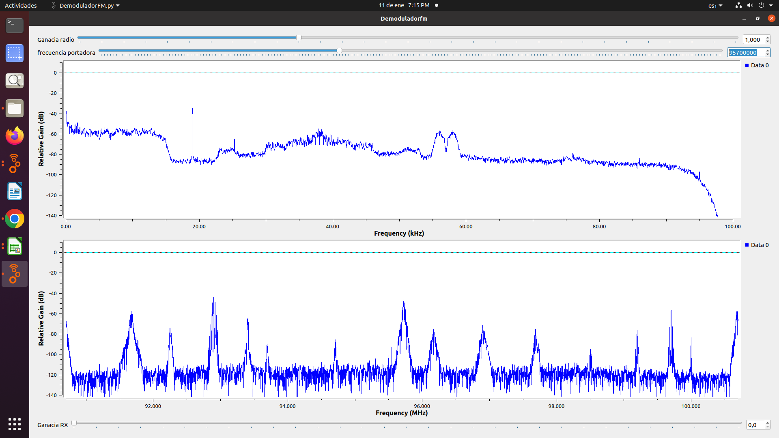
Santo Tomas Estereo | 96.3MHz | 94.01KHz | SI | SI | No | SI | Interes Publico | 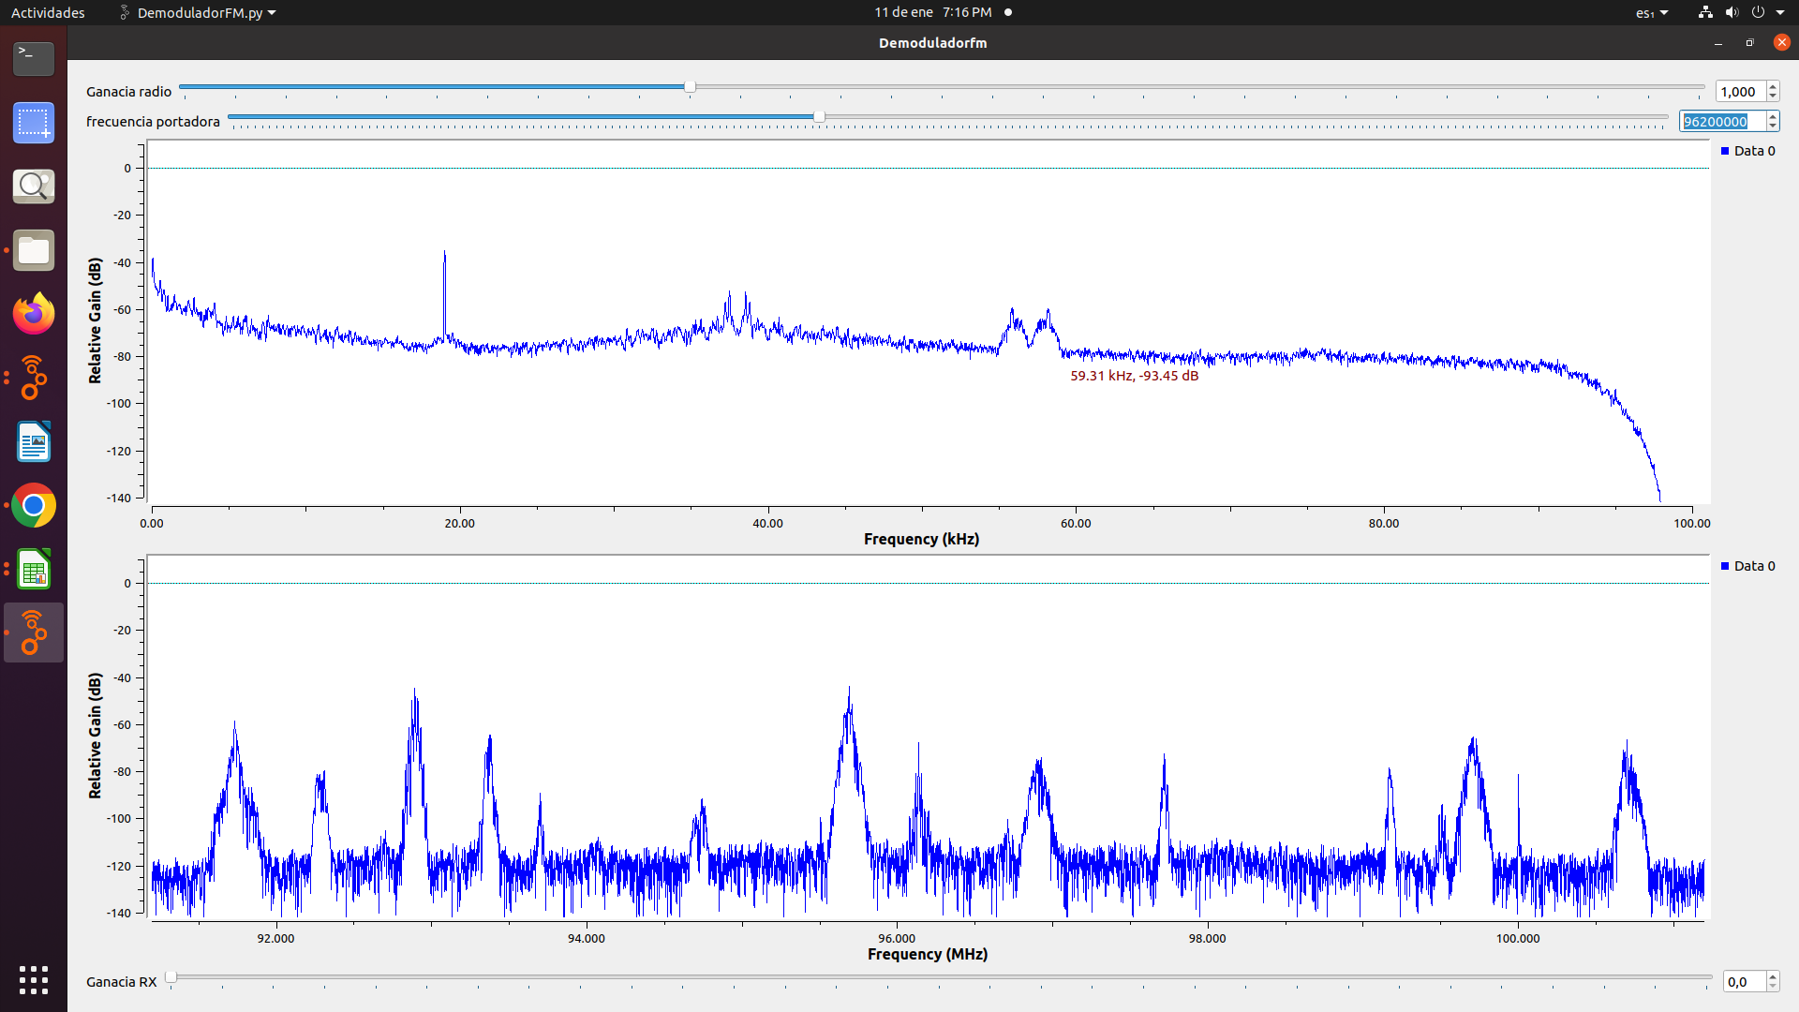
LA FM | 99.7MHz | 93.98KHz | SI | SI | SI | NO | Comercial | 